取引環境改善計画書 (記載例)
（様式第63号）
 |  |  |  | 令和 年 月 日
株式会社日本政策金融公庫 御中
記載例
（自動車部品製造業者の事例）
ゴム印又は代表者の自署
 |  |  | 住所
 |  |  | 商号又は名称
 |  |  | 代表者名

取引環境改善計画書

１．委託事業者の生産拠点の閉鎖若しくは縮小、発注内容の見直し又は脱炭素化の取組みの要請に係る具体的内容

取引先名 | 直近決算期に おける取引依存度 | 内容

Ａ社 | 30% | ＜例：委託事業者の生産拠点の閉鎖・縮小＞ ○大手自動車部品メーカーの「Ａ社」が破たん（民事再生手続）。同社の受託事業者である当社においては、先が見通せない状況。民事再生手続のため、直に取引が無くなるものではないが、Ａ社との取引を継続しつつ代替取引先を開拓するなど、生き残りを賭けた対応を計画。 Ａ社向けにＢという技術を用いてＣを製造していたが、Ｂの技術を流用し、航空機事業への参入を目指す。新規事業への取り組みとなるが、Ｃを製造するラインで最終の加工であるプレス機を新調することで、対応可能となる。 ＜例：委託事業者の発注内容の見直し＞ ○売上のほぼ全額を大手電気機器メーカーに依存する金属プレス製品製造業者（受託事業者）。足元では、受注増加により増収となるも、値下げ圧力により大幅な赤字に陥り資金繰りが繁忙。当面の赤字補填とコストダウンを目的とした量産設備の借入申込み。 ＜例：委託事業者からの脱炭素化の取組みの要請＞ 〇大手自動車メーカー「Ａ社」のＴｉｅｒ１企業。Ａ社は自社だけでなく、サプライチェーン全体の温室効果ガス削減に取り組む方針であり、取引先である当社にも要請があった。具体的には売上原単位で電力・ガスの使用量を年間1％以上削減するという要請で、消費電力の少ないプレス機の導入を計画。

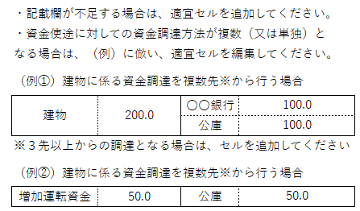

２．自らの取引環境の改善のために必要な資金

 |  |  |  |  |  | （単位：百万円）
必要資金額及び資金使途 |  |  | 資金調達
プレス機 | 30.0 |  | 公庫 |  | 30.0

資金繰りのための折り返し資金（公庫分） | 40.0 |  | 自己資金 |  | 40.0

合計 | 70.0 |  | 合計 |  | 70.0

 |  |  |  |  |  |  | （8.4）

